SQLiteについて
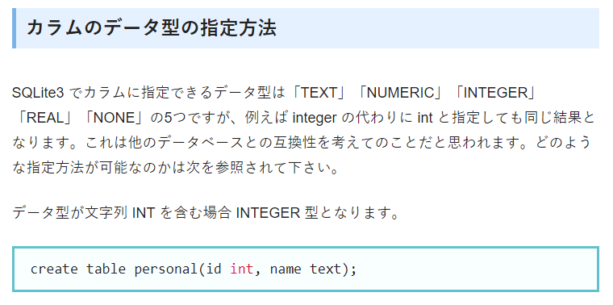
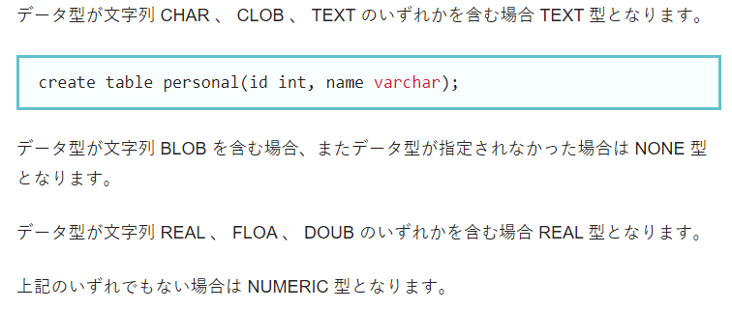
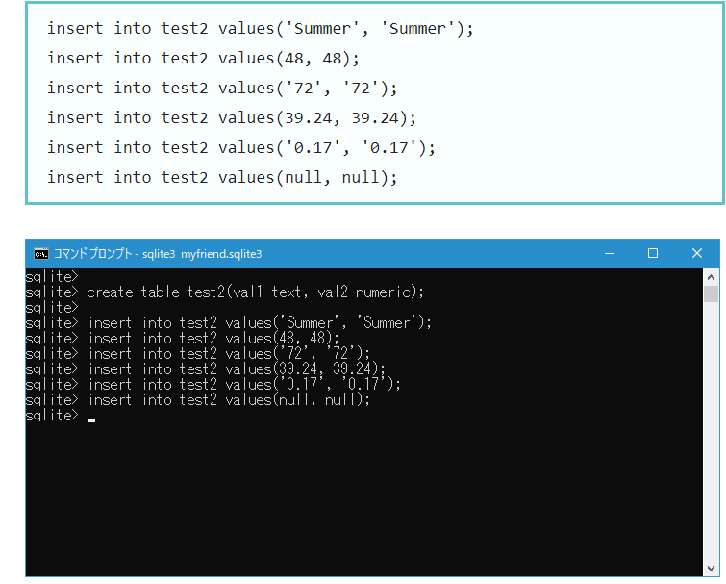
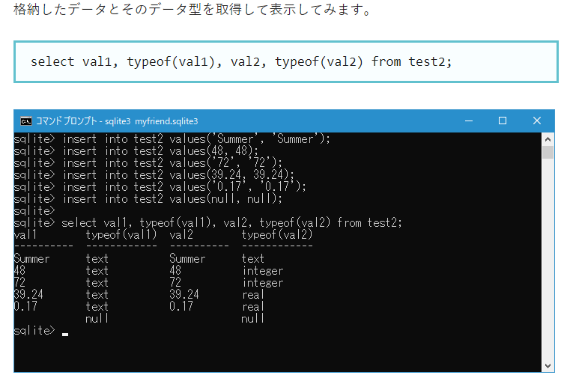
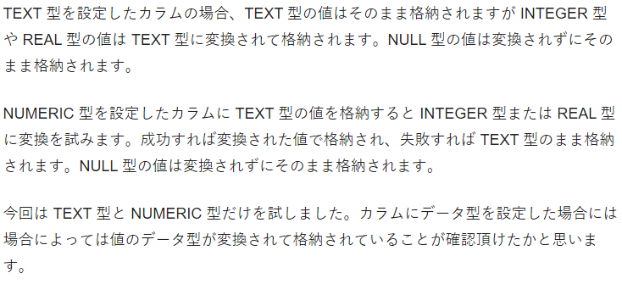
SQLiteについて

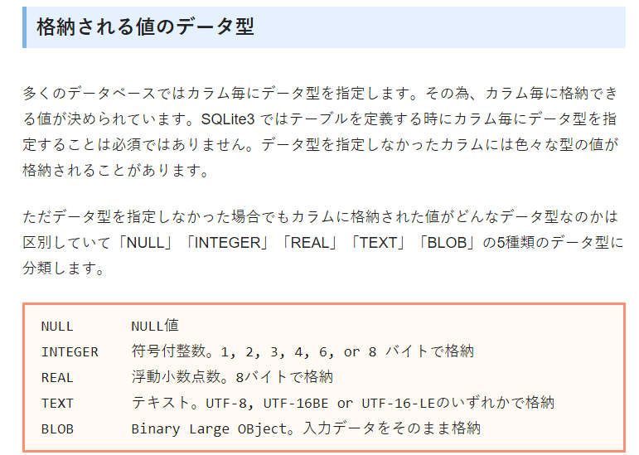

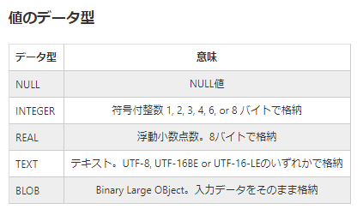

 | SQL 文に記述された値の記述方法からその値のデータ型を決めています。
 | 例えば「'」で囲まれていれば TEXT 型、小数点も指数も無ければ INTEGER 型、
 | 小数点か指数があれば REAL 型、などです。

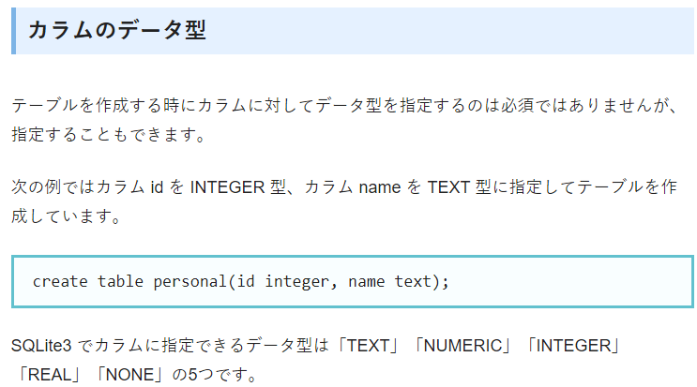

TEXT |  | = | TEXT型にはNULLクラス、TEXTクラス、BLOBクラスの値が格納できる。
 |  |  | 数値データを格納するとテキストの値に変換される。

NUMERIC |  | = | テキストデータを格納しようとした場合、まずINTEGERクラス又はREALクラスの値に変換しようとし、
 |  |  | 成功すればそのクラスの値として格納され、失敗すればTEXTクラスの値として格納される。

INTEGER |  | = | INTEGER型は基本的にNUMERIC型と同じである。
 |  |  | ただし小数点を含む値を格納しようとした場合は整数の値に変換される。

REAL |  | = | REAL型も基本的にNUMERIC型と同じであるが、整数を格納しようとした場合は小数点が付与されて格納される。

NONE |  | = | NONE型は型定義のない型で、どのクラスのデータを格納する時にもデータ変換をしない。

SQLiteでは日付・時刻・日付時刻は単なる文字列として扱われる。
SQLiteで格納される日付時刻にはタイムゾーンの概念はなく、すべての日付時刻をUTC（協定世界時。日本のリアル時刻は+9：00）として保持する。
ただし、記録してある日付・時刻・日付時刻を取得する際に、欲しいフォーマットに変換したり時差を考慮したりすることができる。
SQLiteでは日付等は文字列として扱われるが、便宜上「日付時刻型がある」と考えた方が都合がいい。
データベースには日付時刻型として格納し、取り出す際に文字列に変換する。

